業務フロー凡例
システム名 |  |  | システム種別 |  | 基本設計書 |  | 作成者 | 作成日 | 更新者 | 更新日 | 版数
POSサーバー |  |  | POSサーバー |  |  |  | AnhDD | 2023-06-07 | AnhDD | 2024-05-13 | 0.1

機能カテゴリ |  | 14_テナント売上速報/日報 |  | 項目 |  | 概要設計書 | 業務フロー凡例

 | ●1_レジ内

●●
画面表示
●●
モーダル表示

●●
処理機能
本来なら、処理内で分岐もあるとは思いますが、今回は、分岐処理についても、一括で処理機能と定義しています。
●●
音声ファイル

 | ●1_レジ周辺機器

セカンドディスプレイ
●●
セカンドディスプレイ画面表示
スキャナー
●●
スキャナー

スキャナー
自動釣銭機
●●
自動釣銭機
プリンター
●●

磁気カードリーダー
磁気カードリーダー
エフケイシステム 両面双方向読み取り MJR-100

 | ●外部連携

●●
API連携
本来ならDBですが、DBの意味で使用しています。
●●
他の機能への連携

●●
端末内DB
設定関連などのDB
最新
ボタン名

最新
分岐・判定

●●
他の機能部門への連携

機能概要
システム名 |  |  | システム種別 |  |  | 基本設計書 |  | 作成者 | 作成日 | 更新者 | 更新日 | 版数
POSサーバー |  |  | POSサーバー |  |  |  |  | AnhDD | 2024-05-13 | AnhDD | 2024-05-13 | 0.1

機能カテゴリ |  | 14_テナント売上速報/日報 |  |  | 項目 |  | 概要設計書 | 機能概要

X1_メニュー機能
 | ●14_テナント売上速報/日報 |  |  |  |  |  |  |  |  |  |  |  | 1
 |  |  |  |  |  |  |  |  |  |  |  |  | 2
 |  |  |  |  |  |  |  |  |  |  |  |  | 3
 |  |  |  |  |  |  |  |  |  |  |  |  | 4
 |  |  |  |  |  |  |  |  |  |  |  |  | 5
 |  |  |  |  |  |  |  |  |  |  |  |  | 6
 |  |  |  |  |  |  |  |  |  |  |  |  | 7
 |  |  |  |  |  |  |  |  |  |  |  |  | 8
14: テナント売上速報/日報
 |  |  |  |  |  |  |  |  |  |  |  |  | 9
 |  |  |  |  |  |  |  |  |  |  |  |  | 10
 |  |  |  |  |  |  |  |  |  |  |  |  | 11
 |  |  |  |  |  |  |  |  |  |  |  |  | 12
 |  |  |  |  |  |  |  |  |  |  |  |  | 13
SC1401
テナント売上速報/日報画面
 |  |  |  |  |  |  |  |  |  |  |  |  | 14
 |  |  |  |  |  |  |  |  |  |  |  |  | 15
 |  |  |  |  |  |  |  |  |  |  |  |  | 16
 |  |  |  |  |  |  |  |  |  |  |  |  | 17
 |  |  |  |  |  |  |  |  |  |  |  |  | 18
店舗情報をクリックすると共通機能を実行する。
各ユーザーのstoreIdに基づいて、各店舗に該当する店舗一覧を取得する。
storeId = 09999の場合、全ての店舗一覧を取得する。
 |  |  |  |  |  |  |  |  |  |  |  |  | 19
画面初期化
店舗情報（ヘッダー）
 |  |  |  |  |  |  |  |  |  |  |  |  | 20
 |  |  |  |  |  |  |  |  |  |  |  |  | 21
 |  |  |  |  |  |  |  |  |  |  |  |  | 22
 |  |  |  |  |  |  |  |  |  |  |  |  | 23
 |  |  |  |  |  |  |  |  |  |  |  |  | 24
店舗一覧表示モダール
1つの店舗のみ選択可能
顧客が選択した店舗を保存する。
SCX0101_メインメニュー画面に戻ると、顧客が選択した店舗をクリアする。
 |  |  |  |  |  |  |  |  |  |  |  |  | 25
MD0101
店舗一覧モダール
 |  |  |  |  |  |  |  |  |  |  |  |  | 26
 |  |  |  |  |  |  |  |  |  |  |  |  | 27
 |  |  |  |  |  |  |  |  |  |  |  |  | 28
 |  |  |  |  |  |  |  |  |  |  |  |  | 29
 |  |  |  |  |  |  |  |  |  |  |  |  | 30
・決定ボタン：MD0101_店舗一覧モダールでユーザーが選択したstoreIdを使用してKN1401機能を実行する。
・取消ボタン：モーダルを閉じて、SCX101_メインメニュー画面に戻る。
 |  |  |  |  |  |  |  |  |  |  |  |  | 31
決定
取消
 |  |  |  |  |  |  |  |  |  |  |  |  | 32
 |  |  |  |  |  |  |  |  |  |  |  |  | 33
 |  |  |  |  |  |  |  |  |  |  |  |  | 34
14
 |  |  |  |  |  |  |  |  |  |  |  |  | 35
 |  |  |  |  |  |  |  |  |  |  |  |  | 36
 |  |  |  |  |  |  |  |  |  |  |  |  | 37
KN1301
テナント売上速報/日報情報取得機能
AP1401
テナント売上速報/日報取得API
 |  |  |  |  |  |  |  |  |  |  |  |  | 38 | SC1401
 |  |  |  |  |  |  |  |  |  |  |  |  | 39
テナント売上速報/日報情報を取得する。
ダイソーは25部門。ウェルシアは12部門。
※ ダイソーの対応の中で再検討
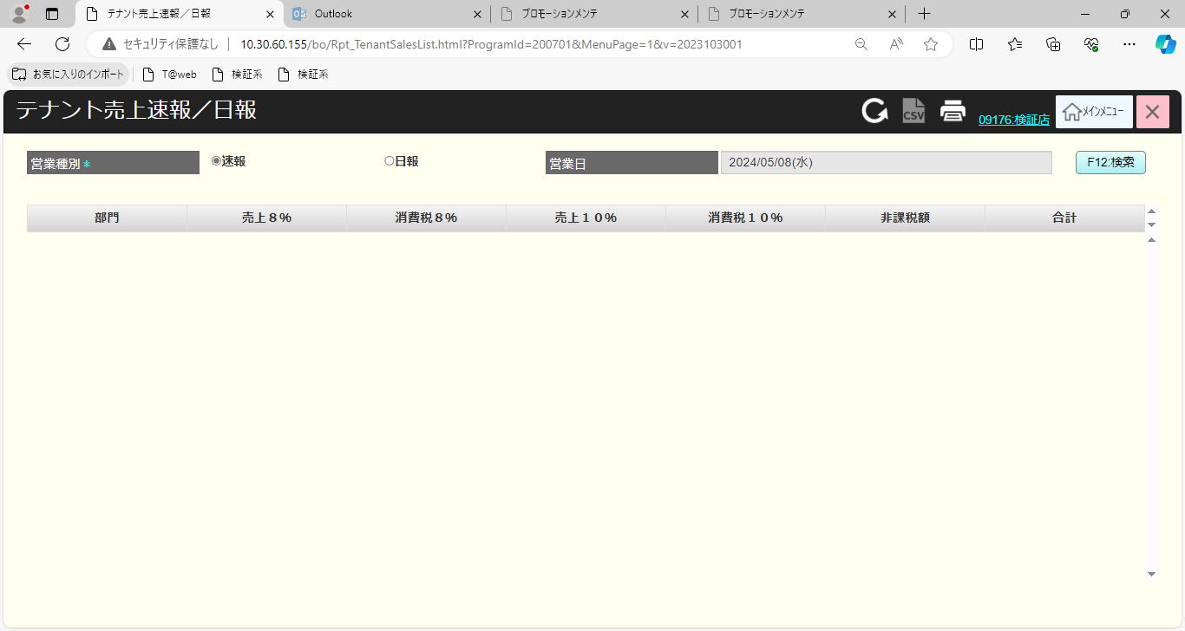
 |  |  |  |  |  |  |  |  |  |  |  |  | 40
 |  |  |  |  |  |  |  |  |  |  |  |  | 41
 |  |  |  |  |  |  |  |  |  |  |  |  | 42
 |  |  |  |  |  |  |  |  |  |  |  |  | 43
データあり
データなし
 |  |  |  |  |  |  |  |  |  |  |  |  | 44
 |  |  |  |  |  |  |  |  |  |  |  |  | 45
 |  |  |  |  |  |  |  |  |  |  |  |  | 46
 |  |  |  |  |  |  |  |  |  |  |  |  | 47
▪条件を満たすデータがない場合、「データが見つかりませんでした。」が表示される。
 |  |  |  |  |  |  |  |  |  |  |  |  | 48
 |  |  |  |  |  |  |  |  |  |  |  |  | 49
SC1401
テナント売上速報/日報画面
MD_ERROR
検索条件バリデーションチェック
データが見つかりませんでした。
初期表示状態：
・営業種別: 速報
・営業日: 現在日。無効
表示欄：
・部門：部門コード
・売上8%: 消費税8%課税の売上
・消費税8%: 消費税8%を支払う金額
・売上10%: 消費税10%課税の売上
・消費税10%: 消費税10%を支払う金額
・非課税額: 非課税の金額
・合計: 売上合計金額(税引後)
ボタン/アクション：
・[F12: 検索]ボタンをクリックすると、以下の条件を満たす売上日報をロードする。
‣営業種別
‣営業日
・[営業種別]の値が日報の場合、[営業日]が有効になる。
 |  |  |  |  |  |  |  |  |  |  |  |  | 50
 |  |  |  |  |  |  |  |  |  |  |  |  | 1
 |  |  |  |  |  |  |  |  |  |  |  |  | 2
 |  |  |  |  |  |  |  |  |  |  |  |  | 3
はい
 |  |  |  |  |  |  |  |  |  |  |  |  | 4
 |  |  |  |  |  |  |  |  |  |  |  |  | 5
 |  |  |  |  |  |  |  |  |  |  |  |  | 6
 |  |  |  |  |  |  |  |  |  |  |  |  | 7
 |  |  |  |  |  |  |  |  |  |  |  |  | 8
印刷
（ヘッダー）
 |  |  |  |  |  |  |  |  |  |  |  |  | 9
F12:
検索
 |  |  |  |  |  |  |  |  |  |  |  |  | 10
 |  |  |  |  |  |  |  |  |  |  |  |  | 11
 |  |  |  |  |  |  |  |  |  |  |  |  | 12
 |  |  |  |  |  |  |  |  |  |  |  |  | 13
 |  |  |  |  |  |  |  |  |  |  |  |  | 14
14
 |  |  |  |  |  |  |  |  |  |  |  |  | 15
 |  |  |  |  |  |  |  |  |  |  |  |  | 16
 |  |  |  |  |  |  |  |  |  |  |  |  | 17
 |  |  |  |  |  |  |  |  |  |  |  |  | 18
PR1401
テナント売上速報/日報印刷帳票
 |  |  |  |  |  |  |  |  |  |  |  |  | 19
 |  |  |  |  |  |  |  |  |  |  |  |  | 20
 |  |  |  |  |  |  |  |  |  |  |  |  | 21
 |  |  |  |  |  |  |  |  |  |  |  |  | 22
PR1301
テナント売上日報印刷帳票
 |  |  |  |  |  |  |  |  |  |  |  |  | 23
 |  |  |  |  |  |  |  |  |  |  |  |  | 24
 |  |  |  |  |  |  |  |  |  |  |  |  | 25
 |  |  |  |  |  |  |  |  |  |  |  |  | 26
 |  |  |  |  |  |  |  |  |  |  |  |  | 27
 |  |  |  | Q&A: データがまだないため、2つレポートタイプの印刷帳票情報が異なるかどうかは不明であるので |  |  |  |  |  |  |  |  | 28
 |  |  |  | --> 2つの印刷帳票に分割されるかどうかは分かりません。 |  |  |  |  |  |  |  |  | 29
 |  |  |  |  |  |  |  |  |  |  |  |  | 30
 |  |  |  |  |  |  |  |  |  |  |  |  | 31
 |  |  |  |  |  |  |  |  |  |  |  |  | 32
 |  |  |  |  |  |  |  |  |  |  |  |  | 33

